詳細クラス図
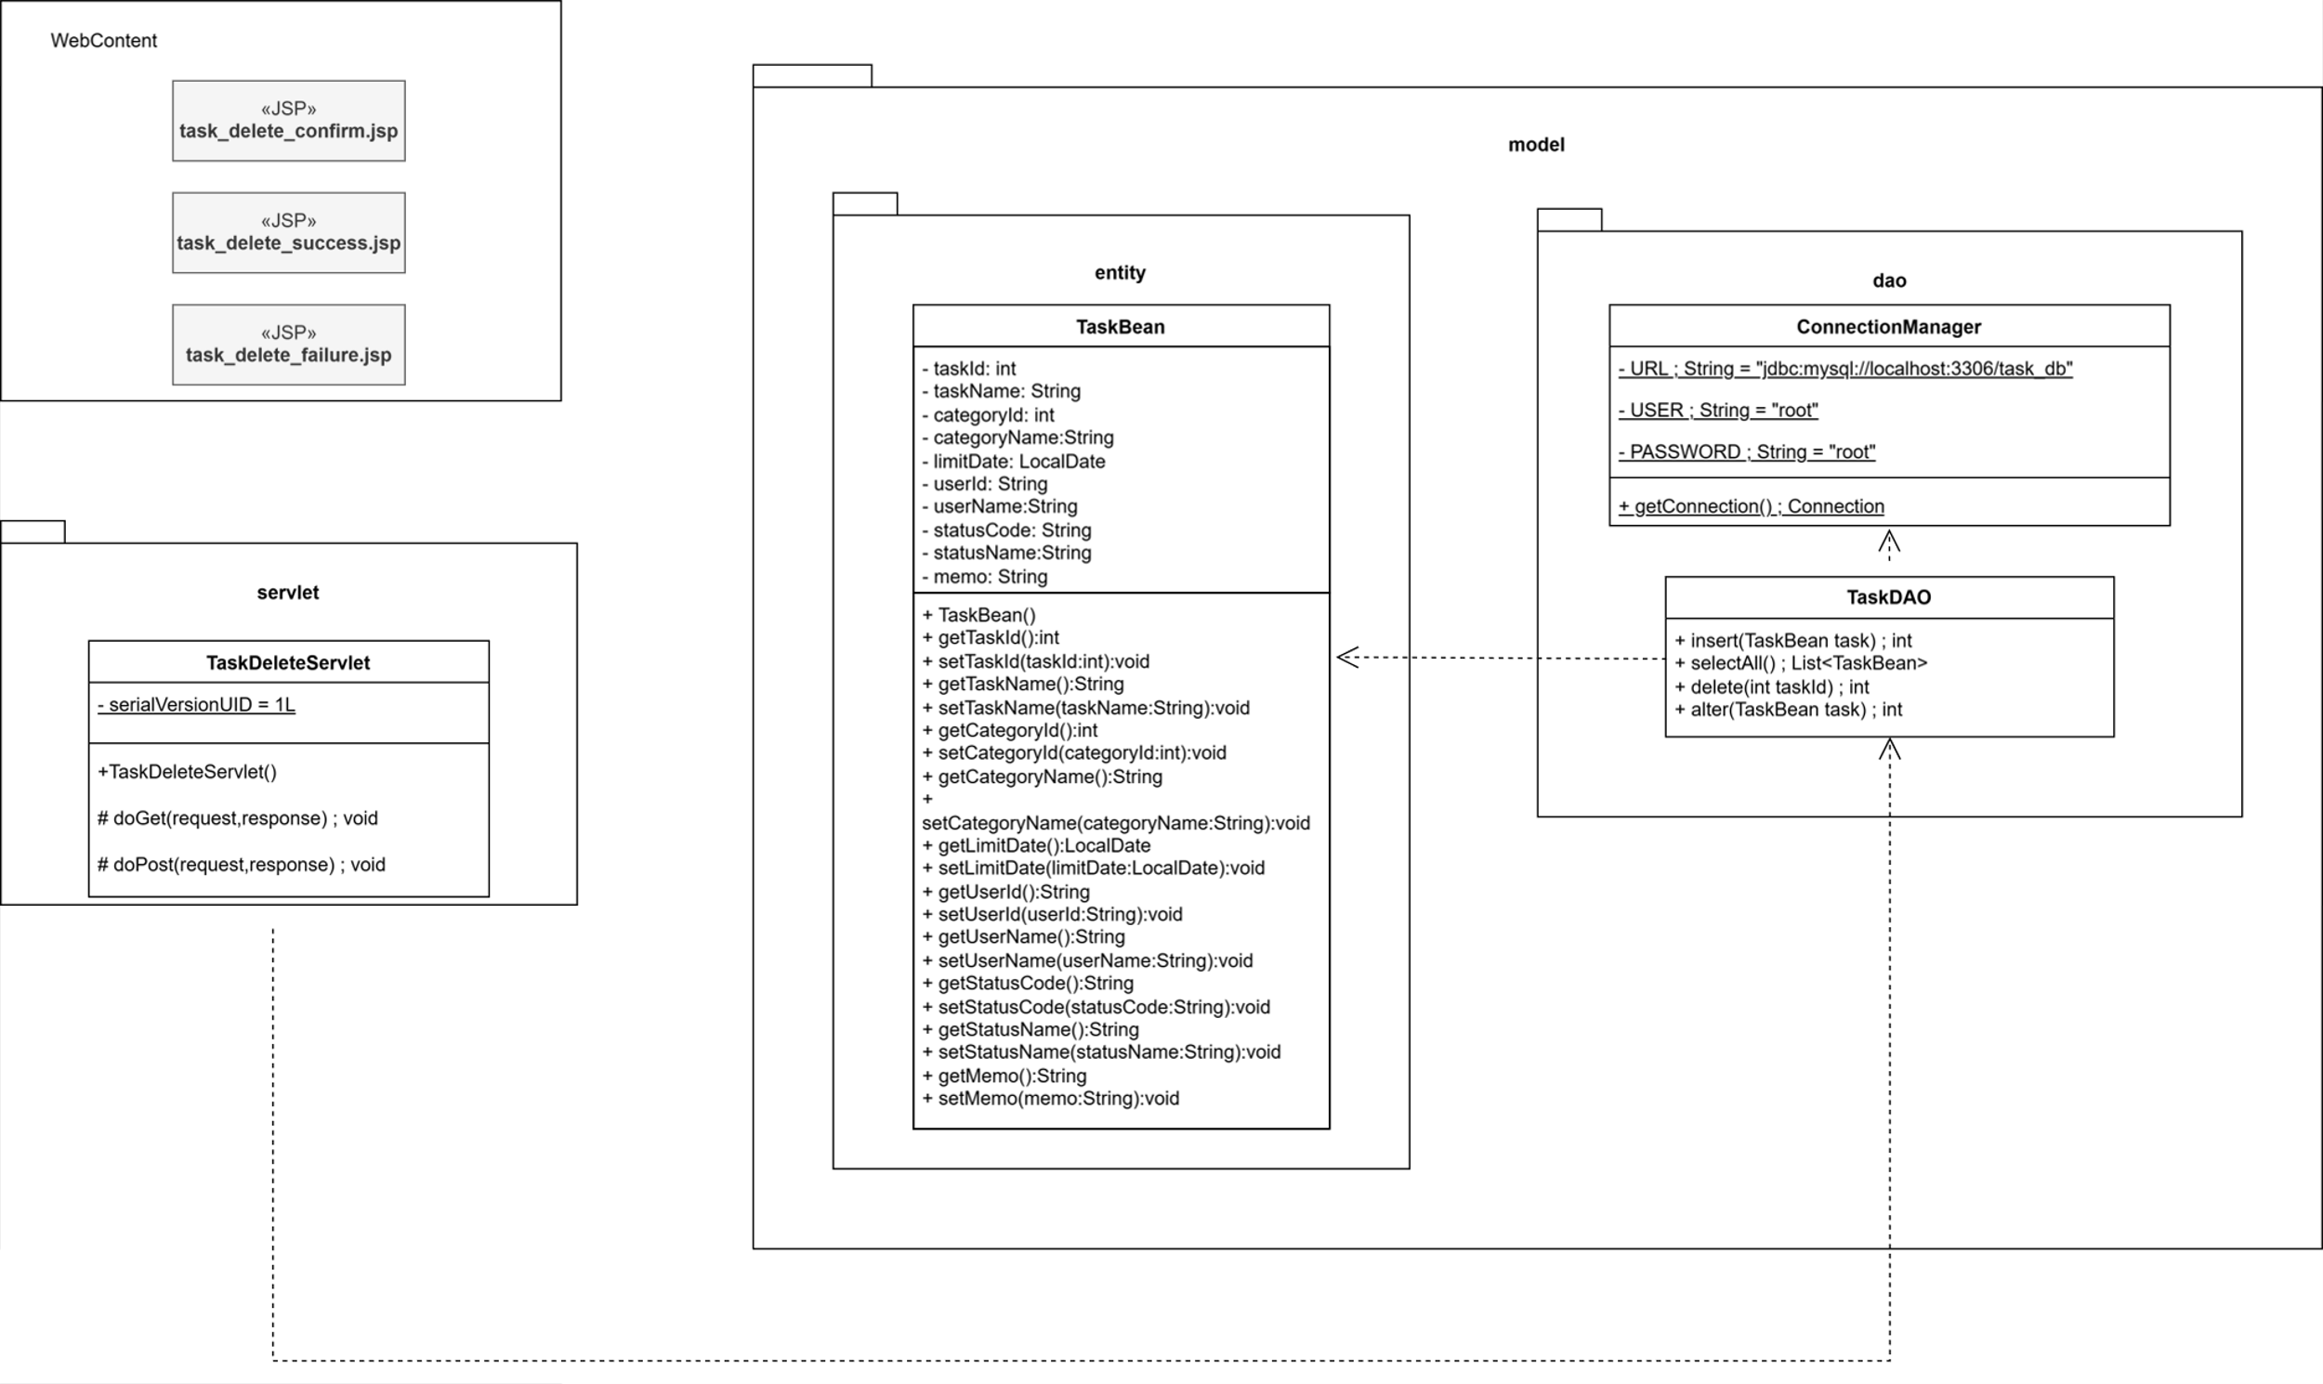
詳細クラス図 | システム名 | グループ名 | 作成日 | 担当 | 承認印
 | TaskBoy(TasBo) | チーム TasBo | 2026-06-16 | 菊地

画面設計書 (削除確認本人以外)
画面設計書 | システム名 |  | グループ名 |  | 作成日 | 担当 | 承認印
 | TaskBoy(TasBo) |  | チームTanBo |  | 2026-06-16 | 菊地

画面名称 | タスク削除確認画面
画面レイアウト

1

フォーム定義
action | task-list-servlet |  |  |  |  | method | POST
識別ID | ラベル | type | name | value | 備考
1 | 一覧画面に戻る | submit |  | 一覧画面に戻る

画面設計書 (削除確認)
画面設計書 | システム名 |  | グループ名 |  | 作成日 | 担当 | 承認印
 | TaskBoy(TasBo) |  | チームTanBo |  | 2026-06-16 | 菊地

画面名称 | タスク削除確認画面
画面レイアウト
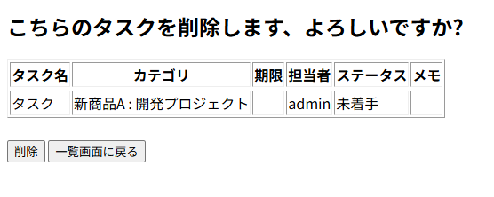

1
2

フォーム定義
action | task-delete-servlet |  |  |  |  | method | POST
識別ID | ラベル | type | name | value | 備考
1 | 削除 | submit |  | 削除

フォーム定義
action | task-list-servlet |  |  |  |  | method | POST
識別ID | ラベル | type | name | value | 備考
2 | 一覧画面に戻る | submit |  | 一覧画面に戻る

画面設計書 (削除完了)
画面設計書 | システム名 |  | グループ名 |  | 作成日 | 担当 | 承認印
 | TaskBoy(TasBo) |  | チームTanBo |  | 2026-06-16 | 菊地

画面名称 | タスク削除完了画面
画面レイアウト
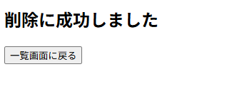

1

フォーム定義
action | task-list-servlet |  |  |  |  | method | POST
識別ID | ラベル | type | name | value | 備考
1 | 一覧画面に戻る | submit |  | 一覧画面に戻る

画面設計書(削除失敗)
画面設計書 | システム名 |  | グループ名 |  | 作成日 | 担当 | 承認印
 | TaskBoy(TasBo) |  | チームTanBo |  | 2026-06-16 | 菊地

画面名称 | エラー画面
画面レイアウト
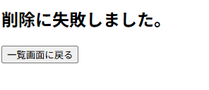

1

フォーム定義
action | task-list-servlet |  |  |  |  | method | POST
識別ID | ラベル | type | name | value | 備考
1 | 一覧画面に戻る | submit |  | 一覧画面に戻る

カバレッジレポート
 | カバレッジレポート |  | 実施日 | 2026-06-10

（１）概要
対象クラス |  | UserDAO.java
カバレッジ率 |  | 100%

（２）報告事項
調査結果
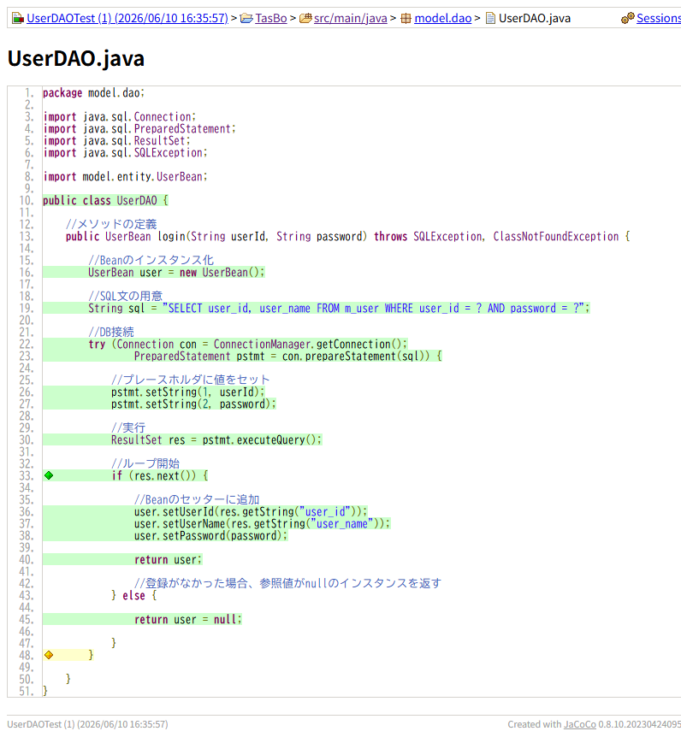

分析・考察

備 考

